Sheet1
NO. | 캐릭터 이름 | 직업 | 스킬이름 | 역할 분류 | 스킬 효과 | 참고 이미지
1 | 엠버 | 학생 | 지각 5초전 | 유틸형 | 지각 5초전의 속도 (이동속도 + 30%)로 이동합니다. | 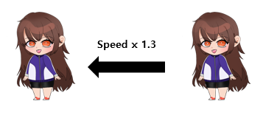
2 | 체리 | 기타리스트
3 | 사수 | 양궁선수
4 | 원송이 | 사육사 | 원숭이 펫 | 지원형 | (PASSIVE) 사육하던 원숭이를 펫으로 데리고 다닙니다. 원숭이의 인벤토리도 사용할 수 있습니다. | 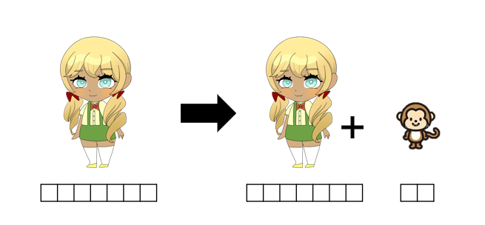
5 | 레이 | 검도선수 | 머리 깨기 | 공격형 | 스킬을 당하면 n초간 머리가 아파 기절합니다. | 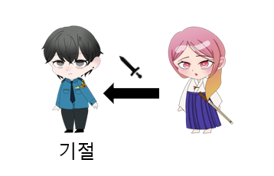
6 | 이안 | 의사 | 디퍼프 해제 | 지원형 | 팀원들이 당한 모든 디버프를 해제합니다.
7 | 조슈아 | 경찰 | 심문 | 지원형 | 상대팀 한명을 잡고 상대방 팀의 아이템(랜덤으로 결정)이 얼마나 모였는지 심문합니다.
8 | 랜디 | 래퍼

